1.0Home
外部設計書 |  |  |  |  |  |  | 画面名 |  | ホーム画面 |  |  |  | 作成者 | グェン レ |  |  | 更新者
 |  |  |  |  |  |  | システム名 |  | 技能判定システム |  |  |  | 作成日 | 2021-06-09 |  |  | 更新日
 |  |  |  |  |  |  | 備考

1.
2.
 | 画面設計
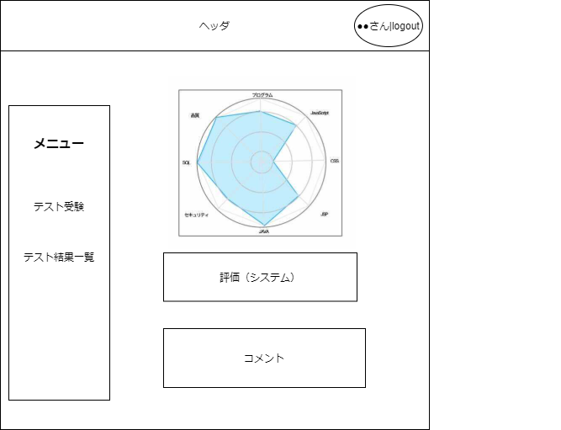

6.

3.

4.

5.
7.

8.

 | 機能設計

 |  |  |  | 「1. アカウント名」を表示する
 |  |  |  |  | ログインしたユーザー名を表示する。

 |  |  |  | 「２. ログアウト」ボタンをクリックする
 |  |  |  |  | ログアウト処理を行う。

 |  |  |  | 「３. メニュー」にページの機能を表示する
 |  |  |  |  | テスト受験機能、テスト結果一覧などのメニューを表示する。
 |  |  |  |  | メニューをクリックすると本ページに遷移する。

 |  |  |  | 「４. テスト受験ページ」をクリックする
 |  |  |  |  | テスト受験ページへ遷移する。

 |  |  |  | 「５. テスト結果一覧」をクリックする
 |  |  |  |  | テスト結果一覧ページへ遷移する。

 |  |  |  | 「6. レーダーチャート」を表示する
 |  |  |  |  | 初回のテスト結果と最新のテスト結果をレーダーチャートで表示する。

 |  |  |  | 「７. システムの評価」を表示する
 |  |  |  |  | 苦手な単元と得意な単元を表示する。

 |  |  |  | 「８. 生徒に対する講師のコメント」を表示する
 |  |  |  |  | 講師のコメントを表示する。

 | 項目定義書

 | No |  | 物理名 |  |  | 論理名 |  | 画面型 |  | データ型 | min | max | DBテーブル |  | DBカラム | 備考
 |  | 1 | account_name |  |  | アカウント名 |  | Label |  | String
 |  | 2 | logout |  |  | ログアウト |  | Link |  | String
 |  | 3 | menu |  |  | メニュー |  | Link |  | String
 |  | 4 | test |  |  | テスト受験 |  | Link |  | String
 |  | 5 | test_result |  |  | テスト結果一覧 |  | Link |  | String
 |  | 6 | radar_chart |  |  | レーダーチャート |  | Image
 |  | 7 | evaluation |  |  | 評価 |  | Label |  | String
 |  | 8 | comment |  |  | コメント |  | Label |  | String

1.1テスト受験一覧
外部設計書 |  |  |  |  |  | 画面名 |  | テスト受験一覧 |  |  |  | 作成者 |  |  | 更新者
 |  |  |  |  |  | システム名 |  | 技能判定システム |  |  |  | 作成日 |  |  | 更新日
 |  |  |  |  |  | 備考

1
2
 | 画面設計
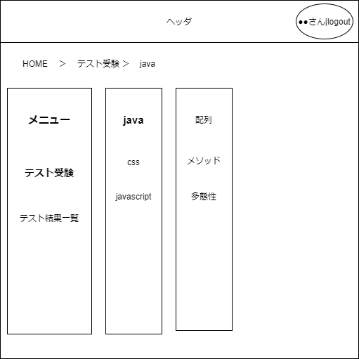

6
7

3

4

5

 | 機能設計

 |  |  | 「６．テスト科目」をクリックする
 |  |  |  | テスト科目をこの中から選択する。

 |  |  | 「７．単元名」をクリックする
 |  |  |  | 単元名をこの中から選択する。

 | 項目定義書

 | No |  | 物理名 |  | 論理名 |  | 画面型 |  | データ型 | min | max | DBテーブル | DBカラム | 備考
 |  | 1 | account_name |  | アカウント名 |  | Label |  | String
 |  | 2 | logout |  | ログアウト |  | Link
 |  | 3 | menu |  | メニュー |  | Link
 |  | 4 | test |  | テスト受験 |  | Link
 |  | 5 | test_result |  | テスト結果一覧 |  | Link
 |  | 6 | sublect |  | テスト科目 |  | Link
 |  | 7 | unit |  | 単元名 |  | Link

1.2 テスト受験画面
外部設計書 |  |  |  |  |  |  | 画面名 |  | テスト受験画面 |  |  |  | 作成者 |  |  | 更新者
 |  |  |  |  |  |  | システム名 |  | 技能判定システム |  |  |  | 作成日 |  |  | 更新日
 |  |  |  |  |  |  | 備考

 | 画面設計

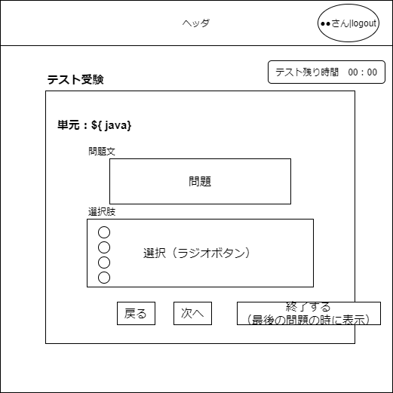

１

２

３

４

５
６
７

 | 機能設計

 |  |  |  | 「１．タイマー」機能
 |  |  |  |  | テストの残り時間をタイマー機能で計測する。

 |  |  |  | 「２．単元名」を表示する
 |  |  |  |  | 現在受験しているテストの単元を名表示。

 |  |  |  | 「３．問題文」を表示する
 |  |  |  |  | 問題文は１問ずつ表示。

 |  |  |  | 「４．選択肢」を表示する
 |  |  |  |  | 解答の仕方は４択の選択式で、この欄から答えを選択する。

 |  |  |  | 「５．戻る」ボタンをクリックする
 |  |  |  |  | 一つ前の問題に戻す処理を行う。（先頭の問題1の場合は選択できない。）

 |  |  |  | 「６．次へ」ボタンをクリックする
 |  |  |  |  | 次の問題に移動する処理を行う。（最後の問題の場合は選択できない。）

 |  |  |  | 「７．終了する」ボタンをクリックする
 |  |  |  |  | 最後の問題の時にだけ表示する。
 |  |  |  |  | すべての解答が済んだらこのボタンをクリックする。
 |  |  |  |  | クリックしたのち、テスト結果簡易表示ページに遷移する。

 | 項目定義書

 | No |  | 物理名 |  |  | 論理名 |  | 画面型 |  | データ型 | min | max | DBテーブル | DBカラム | 備考
 |  | 1 | timer |  |  | タイマー |  | Label
 |  | 2 | subject |  |  | テスト科目 |  | Label
 |  | 3 | question |  |  | 問題文 |  | Label |  | String
 |  | 4 | answer |  |  | 選択肢 |  | Radio_button |  | String
 |  | 5 | back |  |  | 戻る |  | Button
 |  | 6 | next |  |  | 次へ |  | Button
 |  | 7 | end |  |  | 終了 |  | Button

1.3 テスト結果簡易表示
外部設計書 |  |  |  |  |  |  | 画面名 |  | テスト結果簡易表示 |  |  |  | 作成者 |  |  | 更新者
 |  |  |  |  |  |  | システム名 |  | 技能判定システム |  |  |  | 作成日 |  |  | 更新日
 |  |  |  |  |  |  | 備考

 | 画面設計

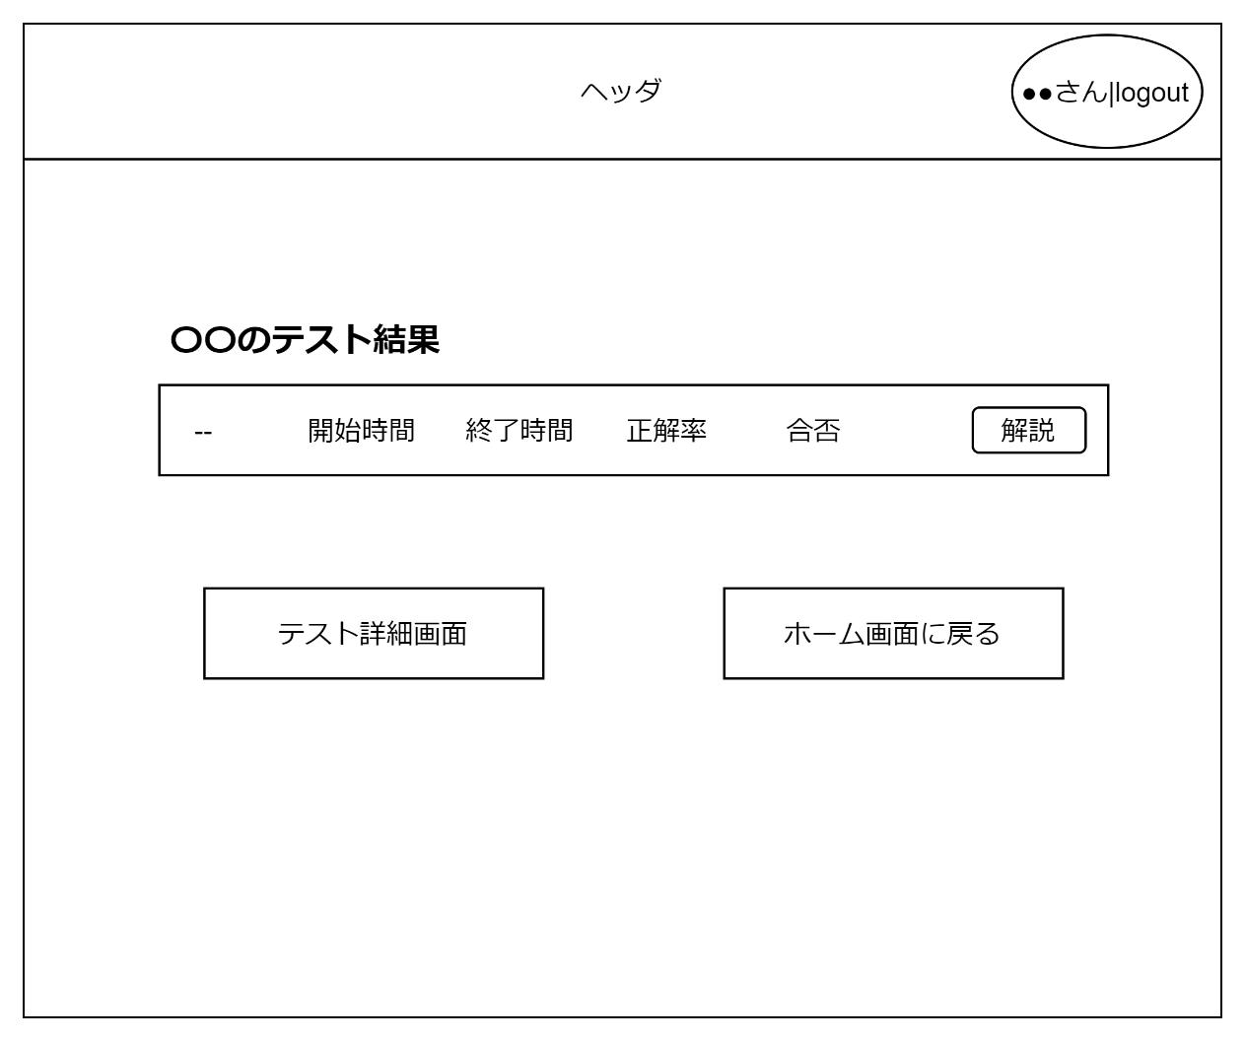

１
２

３
４

 | 機能設計

 |  |  |  | 「１．テスト結果」を表示する
 |  |  |  |  | 遷移前のページで行われたテストの結果を表示する。
 |  |  |  |  | 記載項目は、開始時間、終了時間、正確率、合否の4つ。

 |  |  |  | 「２．解説」ボタンをクリックする
 |  |  |  |  | テスト解説画面に遷移する。

 |  |  |  | 「３．テスト詳細画面」ボタンをクリックする
 |  |  |  |  | テスト詳細画面に遷移する。

 |  |  |  | 「４．ホーム画面に戻る」ボタンをクリックする
 |  |  |  |  | ホーム画面に遷移する。

 | 項目定義書

 | No |  | 物理名 |  |  | 論理名 |  | 画面型 |  | データ型 | min | max | DBテーブル | DBカラム | 備考
 |  | 1 | test_result |  |  | テスト結果 |  | Label |  | String
 |  | 2 | commentary |  |  | 解説 |  | Button
 |  | 3 | test_detail |  |  | テスト詳細画面 |  | Button
 |  | 4 | home |  |  | ホーム画面 |  | Button

1.4テスト詳細画面
外部設計書 |  |  |  |  |  |  | 画面名 |  | テスト詳細画面 |  |  |  | 作成者 | 佐々木 |  |  | 更新者
 |  |  |  |  |  |  | システム名 |  | 技能判定システム |  |  |  | 作成日 | 2021-06-09 |  |  | 更新日
 |  |  |  |  |  |  | 備考

 | 画面設計

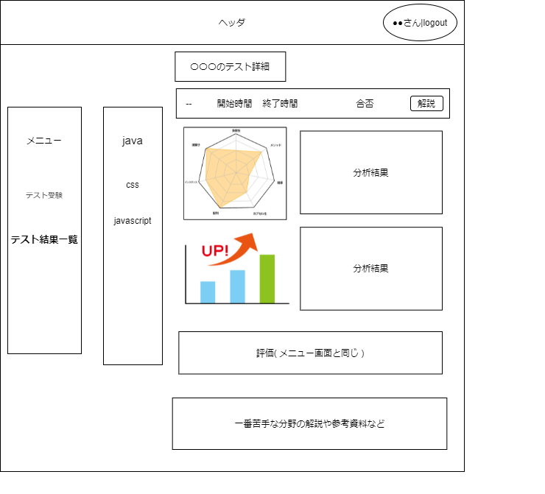

8

１
2
3

4
5

6

7

 | 機能設計
 |  | ページロード

 |  |  |  | 「１．単元名リンク」をクリックする
 |  |  |  |  | 単元名のメニューのリンクをクリックすると選択した、単元の詳細を表示する。
 |  |  |  | 「２．単元のレーダーチャート」を表示する
 |  |  |  |  | 単元ごとのレーダチャートを表示する。
 |  |  |  | 「３．単元ごとのレーダチャート」の分析結果を表示する
 |  |  |  |  | 単元ごとのレーダチャートから見た、分析結果を表示する。
 |  |  |  | 「４．単元ごとの棒グラフ」を表示する
 |  |  |  |  | 単元ごとの棒グラフを表示する。
 |  |  |  | 「５．単元ごとの棒グラフ」から見た、分析結果を表示する
 |  |  |  |  | 単元ごとのグラフから見た、分析結果を表示する。
 |  |  |  | 「６．全体の評価」内容を表示する
 |  |  |  |  | 全体の評価内容を表示する。（生徒側のホーム画面と同じ）
 |  |  |  | 「７．苦手分野」の参考資料を表示する
 |  |  |  |  | 参考資料を表示する。
 |  |  |  | 「８．解説」ボタンをクリックする
 |  |  |  |  | クリックすると解説画面へ遷移する。

 |  |  |  | いったんおいておく
 |  |  |  | 単元ごとのレーダチャートを表示。（生徒のホーム画面と同じ。）
 |  |  |  | 単元ごとのレーダチャートにたいする、分析結果を表示
 |  |  |  | 単元ごとのグラフを表示。
 |  |  |  | 単元ごとのグラフに対する、分析結果を表示。
 |  |  |  | 評価を表示（生徒のホーム画面と同じ。）
 |  |  |  | グラフから見た苦手な分野の解説や参考資料など

 | 項目定義書

 | No |  | 物理名 |  |  | 論理名 |  | 画面型 |  | データ型 | min | max | DBテーブル |  | DBカラム | 備考
 |  | 1 | subject |  |  | テスト科目 |  | Link |  | String
 |  | 2 | radar_chart |  |  | レーダーチャート |  | Image
 |  | 3 | radar_analysis |  |  | 分析結果1 |  | Label |  | String
 |  | 4 | bar_chart |  |  | 棒グラフ |  | Image
 |  | 5 | bar_analysis |  |  | 分析結果2 |  | Label |  | String
 |  | 6 | evaluation |  |  | 評価 |  | Label |  | String
 |  | 7 | sample |  |  | 参考資料 |  | Label |  | String
 |  | 8 | detail |  |  | 詳細ボタン |  | Button

1.5テスト解説画面
外部設計書 |  |  |  |  |  | 画面名 |  | テスト解説画面 |  |  |  | 作成者 | 佐々木 |  |  | 更新者
 |  |  |  |  |  | システム名 |  | 技能判定システム |  |  |  | 作成日 |  |  |  | 更新日
 |  |  |  |  |  | 備考

 | 画面設計
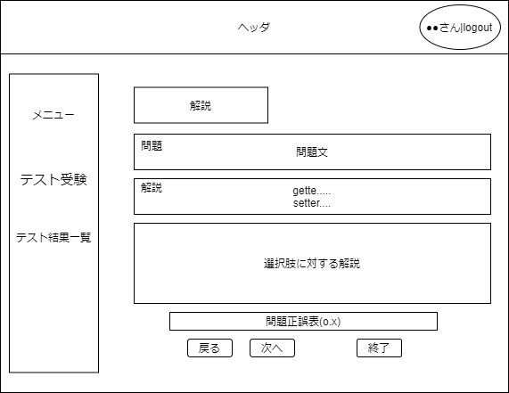

１

2

3

6

4
5

 | 機能設計
 |  | ページロード
 |  | 前のページで選択された、問題を表示する

 |  |  | 「１．問題文」を表示する
 |  |  |  | 選択された単元（前のページで選択される）の問題を表示する。
 |  |  | 「２．問題文の解説」を表示する
 |  |  |  | 選択された単元（前のページで選択される）の問題文に対する解説を表示する。
 |  |  | 「３．解答選択肢の解説」を表示する
 |  |  |  | 問題文に対する、各選択解答の内容に対する解説を表示する。
 |  |  | 「４．戻る」ボタンをクリックする
 |  |  |  | 一つ前の問題の解説ページに遷移する。（先頭の問題1の場合は選択できない。）
 |  |  | 「５. 次へ」ボタンをクリック
 |  |  |  | 次の問題の解説ページに遷移する。（最後の問題の場合は選択できない。）
 |  |  | 「６．正誤表」を表示する
 |  |  |  | 問題の正誤表を表示する。

 | 項目定義書

 | No |  | 物理名 |  | 論理名 |  | 画面型 |  | データ型 | min | max | DBテーブル |  | DBカラム | 備考
 |  | 1 | question |  | 問題文 |  | Label |  | String
 |  | 2 | commentary |  | 解説 |  | Label |  | String
 |  | 3 | answer_commentary |  | 選択肢の解説 |  | Label |  | String
 |  | 4 | next |  | 次へ |  | Button
 |  | 5 | back |  | 戻る |  | Button
 |  | 6 | result_table |  | 正誤表 |  | label

2.生徒新規作成
外部設計書 |  |  |  |  |  |  | 画面名 |  | 生徒新規作成 |  |  |  | 作成者 |  |  | 更新者
 |  |  |  |  |  |  | システム名 |  | 技能判定システム |  |  |  | 作成日 |  |  | 更新日
 |  |  |  |  |  |  | 備考

 | 画面設計

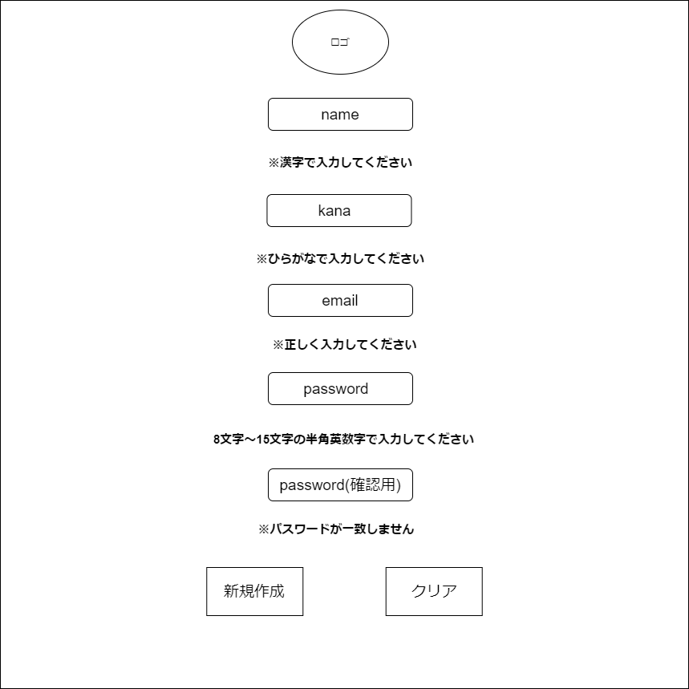
1

2

3

4

5

6

9

7
8

 | 機能設計

 |  |  |  | 「２. アカウント名」を入力する
 |  |  |  |  | アカウント名を入力するテキストボックス

 |  |  |  | 「３. メールアドレス」を入力する
 |  |  |  |  | メールアドレスを入力するテキストボックス

 |  |  |  | 「４. パスワード」を入力する
 |  |  |  |  | パスワードを入力するテキストボックス
 |  |  |  |  | 「５. 確認用パスワード」と同じでなければエラー処理を行う

 |  |  |  | 「７. 新規作成」ボタンをクリックする
 |  |  |  |  | 正確な情報が入力されていない場合は「６. エラーメッセージ」を表示する
 |  |  |  |  | 正常な処理が行われた場合はログイン画面に遷移される。

 |  |  |  | 「８. クリア」ボタンをクリックする
 |  |  |  |  | ２.３.４.５のテキストボックスの値を空にする。

 | 項目定義書

 | No |  | 物理名 |  |  | 論理名 |  | 画面型 |  | データ型 | min | max | DBテーブル | DBカラム | 備考
 |  | 1 | title |  |  | タイトル |  | Image
 |  | 2 | account_name |  |  | アカウント名 |  | Textbox
 |  | 3 | email |  |  | メールアドレス |  | Textbox
 |  | 4 | password |  |  | パスワード |  | Textbox
 |  | 5 | re_password |  |  | 確認用パスワード |  | Textbox
 |  | 6 | errormsg |  |  | エラーメッセージ |  | Label
 |  | 7 | register |  |  | 新規作成 |  | Button
 |  | 8 | clear |  |  | クリア |  | Button

3.0テスト結果一覧
外部設計書 |  |  |  |  |  |  | 画面名 |  | テスト結果一覧 |  |  |  | 作成者 |  |  | 更新者
 |  |  |  |  |  |  | システム名 |  | 技能判定システム |  |  |  | 作成日 |  |  | 更新日
 |  |  |  |  |  |  | 備考

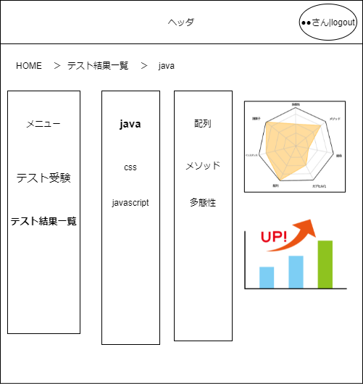
1
2
 | 画面設計

6
7
3

4

5

 | 機能設計

 |  |  |  | 「９. テスト科目」を表示する
 |  |  |  |  | テスト科目を表示する。

 | 項目定義書

 | No |  | 物理名 |  |  | 論理名 |  | 画面型 |  | データ型 | min | max | DBテーブル | DBカラム | 備考
 |  | 1 | account_name |  |  | アカウント名 |  | Label |  | String
 |  | 2 | logout |  |  | ログアウト |  | Link |  | String
 |  | 3 | menu |  |  | メニュー |  | Link |  | String
 |  | 4 | test |  |  | テスト受験 |  | Link |  | String
 |  | 5 | test_result |  |  | テスト結果一覧 |  | Link |  | String
 |  | 6 | radar_chart |  |  | レーダーチャート |  | Image
 |  | 7 | evaluation |  |  | 評価 |  | Label |  | String
 |  | 8 | comment |  |  | コメント |  | Label |  | String
 |  | 9 | subject |  |  | テスト科目 |  | Link |  | String

